1
ООО «Продуктория»
РБ, 220075, г. Минск, ул. Cелицкого, 113, пом. №39 а/я 342 Тел./факс: +375 17 344-33-32 344-63-80 361-95-01 моб., +375 29 / 380-14-64/ 380-14-67(бухгалтерия) (velcom) e-mail:productoria@tut.by |  | Почтовый адрес: 220075, г. Минск-75, а/я 342 Р/сч: BY53BLNB30120000051217000933 в ОАО "БНБ-Банк" ЦБУ №4 код BLNBBY2X , УНП:191731388 УНП 191731388, ОКПО 380321905000
1 ЯНВАРЯ 2020 Г.
№ |  | Место, шт | Упаковка, шт | Цена без НДС | Цена с НДС
ЕСО КОНТЕЙНЕРЫ
 | 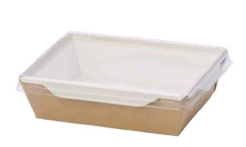
1 | Упаковка ЕСО ОрSalad 400 мл. с прозр.крышкой 140х100х45 | 300 | 50
2 | Упаковка ЕСО ОрSalad 500 мл. с прозр.крышкой 160х120х45 | 300 | 50
3 | Упаковка ЕСО ОрSalad 900 мл. с прозр.крышкой 150х150х50 | 150 | 50
 | 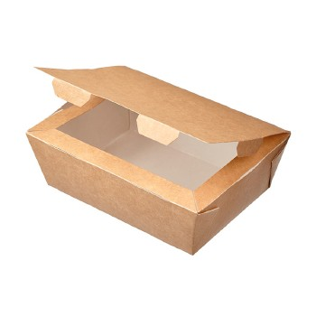
4 | Ланч-бокс с крышкой 600 мл. "крафт" 115х50х150 | 350 | 60
5 | Ланч-бокс с крышкой 1 000 мл. "крафт" 190х150х50 | 200 | 50
 | 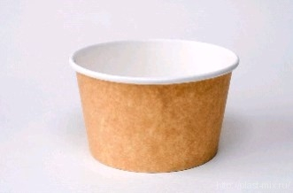 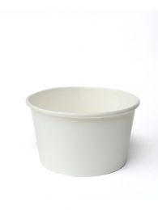
6 | Контейнер бумажный белый Д=95 290 мл. | 912 | 38
7 | Контейнер бумажный "Шарики" Д=95 290 мл. | 912 | 38
8 | Крышка для контейнера ( купольная,плоская ) Д=95 | 1,000 | 50
9 | Контейнер бумажный с кр (супница). белый SOUP Д=90 мм. 340 мл. | 250 | 50
10 | Контейнер бумажный с бумажн крышк. белый SOUP 445 мл. | 250 | 250
11 | Контейнер бумажный (супница) белый , крафт 500 мл. | 500 | 50
12 | Крышка для супниц 500 мл. | 500 | 50
 | 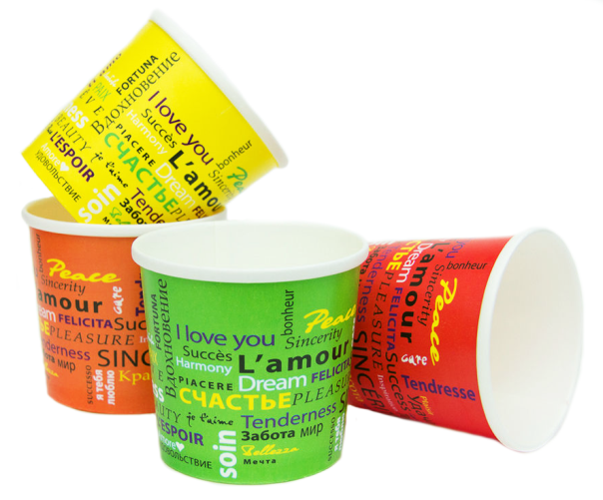
13 | Контейнер с круглым дном бумажный Fiesta Д=98 500 мл. | 400 | 50
14 | Контейнер с круглым дном бумажный Fiesta Д=98 750 мл. | 300 | 50
15 | Крышка для контейнера с кругл. дном Fiesta Д=98
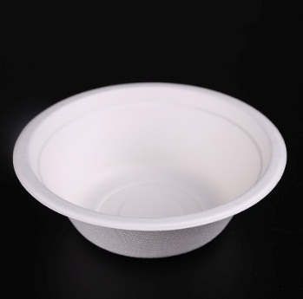 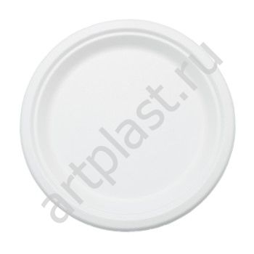 ЕСО ПОСУДА
1 | Тарелка суповая белая сахарный тростник 480 мл. | 1,000 | 100
2 | Тарелка круглая Д=225 мм. сахарный тростник | 1,000 | 100
3 | Тарелка круглая Д=172 мм. сахарный тростник | 1,000 | 100
 | 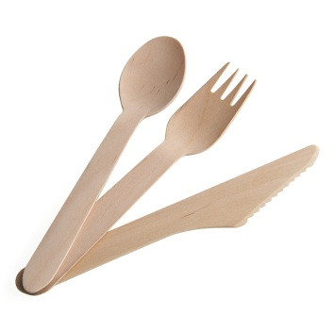
4 | Ложка дерев. 165 мм. | 2,500 | 100
5 | Вилка дерев . 165 мм. | 2,000 | 100
6 | Нож дерев. 165 мм. | 2,000 | 100
 | 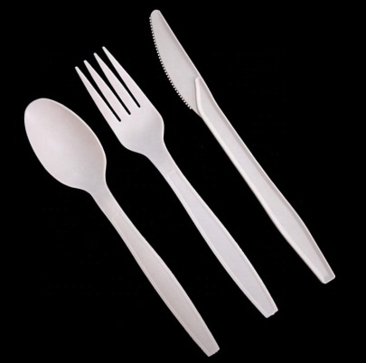
7 | Вилка кукурузный крахмал 150 мм. | 1,000 | 100
8 | Нож кукурузный крахмал 162 мм. | 1,000 | 100
9 | Ложка суповая кукуркзный крахмал 147 мм. | 1,000 | 100
 | 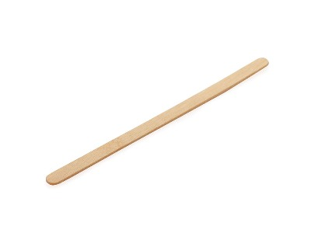
10 | Мешалка деревянная 14 см и 18 см. | 10,000 | 1000
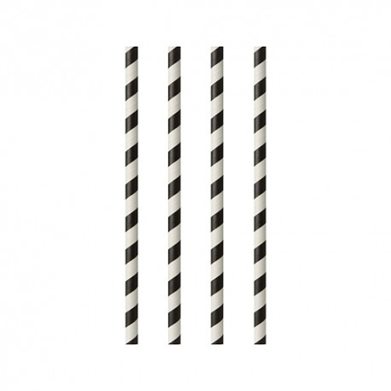
11 | Трубочки бумажные белая с черной полосой 7х195 | 5,000 | 500
12 | Трубочки бумажные черные 8х230 | 2,500 | 250
тарелки картонные
 | 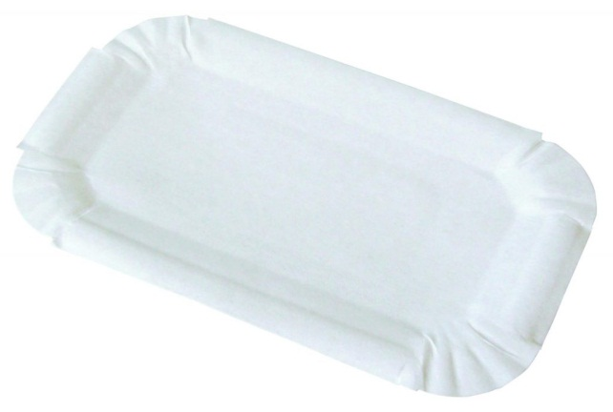 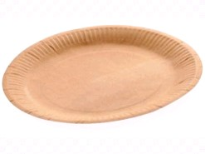 |  | 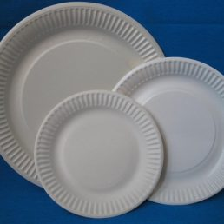
1 | Тарелка картонная прямоуг. 11х17 мм. | 1,000 | 100
2 | Тарелка картонная прямоуг. 13х20 мм. | 1,000 | 100
3 | Тарелка картонная D=170 мм Диапазон | 1,000 | 100
4 | Тарелка картонная D=180 мм крафт | 900 | 100
5 | Тарелка картонная D=230 мм ( по 800) | 800 | 100
6 | Тарелка картонная мелованная белая рифленая D=230 мм ( по 500) | 500 | 500
контейнеры, коробки картонные
 | 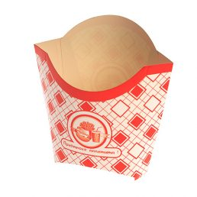
1 | Коробка под картофель фри малая 110 гр. 100х50х120 КРАФТ | 1,000 | 1,000
2 | Коробка под картофель фри средняя 120 гр. 75х34х110 | 500 | 500
3 | Коробка под картофель фри большая 150 гр. 35х95х136 | 500 | 500
 | 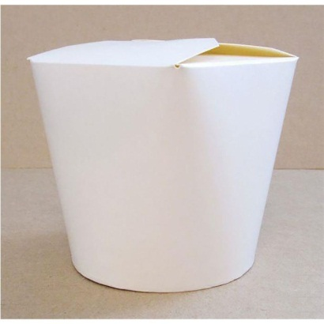
4 | Коробка для лапши КРАФТ (склееная ) 460 мл. 80х66х102 | 420 | 420
5 | Коробка для лапши больш (чайна-бокс) 700 мл. 94х98х138 | 450 | 450
6 | Коробка для лапши с круглым дном белая 500 мл. | 500 | 500
7 | Коробка для лапши с круглым дном белая 750 мл. | 500 | 500
 | 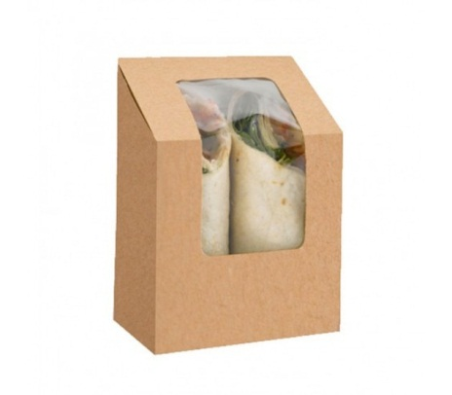
8 | Коробка для салат-роллов 90х50х90 | 500 | 500
 | 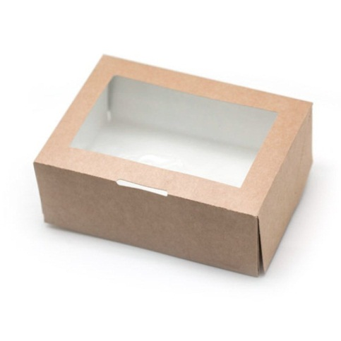
9 | Коробка под салат 130х130х45 | 1,000 | 1000 | 0.45 | 0.54
 | 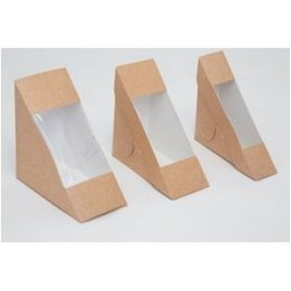
10 | Коробка под сэндвич ЕСО Sandwich 130х130х60 | 800 | 800
 | 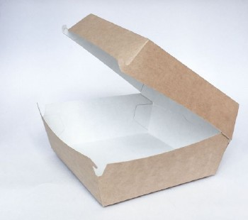
11 | Коробка для гамбургеров ЕСО BURGER 1 400 мл. 140х140х70 мм. | 150 | 150
 | 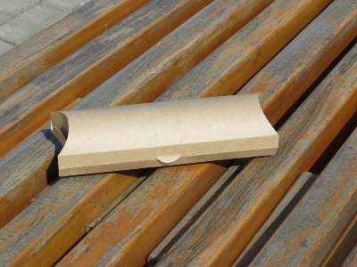
12 | Упаковка ECO PILLOW "крафт" (роллы) 220х70х55 750 мл. | 500 | 500
коробки картонные под пиццу пр-во РБ
1 | Коробка (упаковка) под пиццу бурая 320*320*30 мм гофрокатртон | 100 | 100
2 | Коробка (упаковка) под пиццу белая 320*320*30 мм гофрокатртон | 100 | 100
3 | Коробка (упаковка) под пиццу белая 420*420*40 мм гофрокатртон | 100 | 100
пакеты бумажные
 | 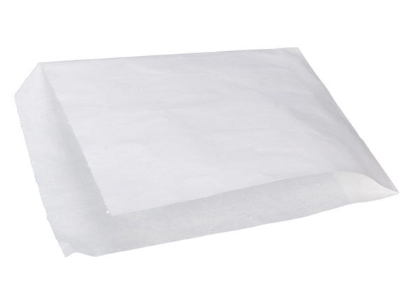
1 | Уголок БЖН 140х160 б/п, 140х140 ЖВС40 | 2,500 | 2500
2 | Уголок ВПМ40 175х150 с печатью ( Фаст-фуд ) | 3,500 | 3,500
3 | Уголок ЖВС40 175х175 б/п | 2,500 | 2,500
 | 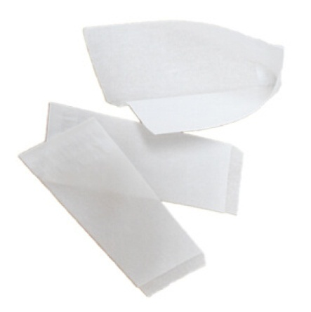
4 | Уголок под хот-дог 80х215 РБ | 2,000 | 2,000
 | 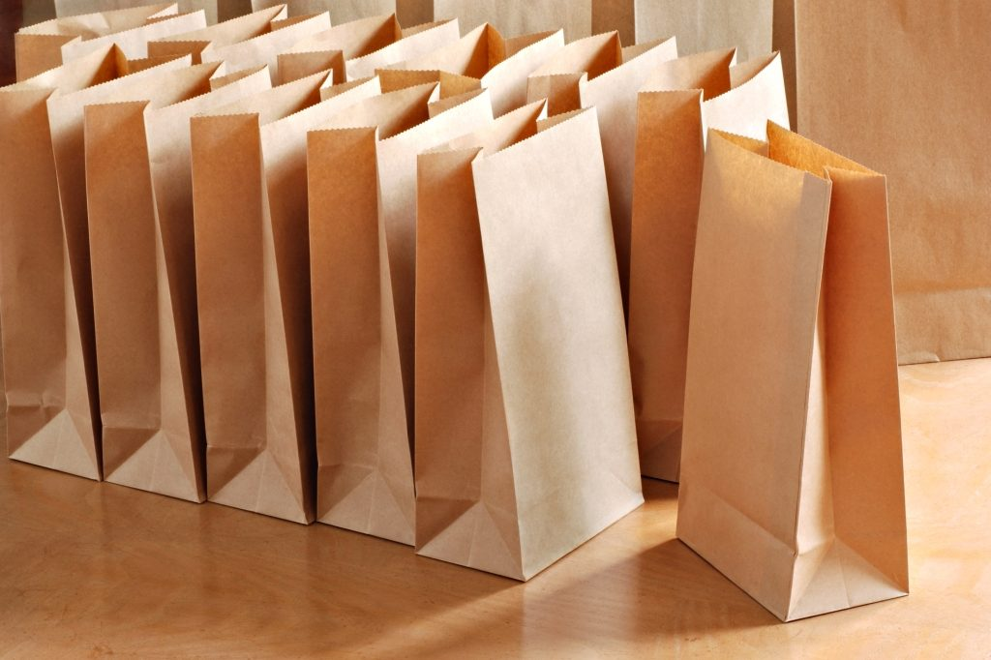
5 | Пакет бумажный 80х45х175 ЖВС40 | 2,000 | 2,000
6 | Пакет бумажный 115х100 ЖВС40 для картофеля фри | 3,000 | 3,000
7 | Пакет бумажный 90х40х205 ВПМ 40 без печати ( 1 600 ) , Фаст-фуд (2 500) | 2,500 | 2,500
8 | Пакет бумажный 80х45х185 крафт 40 полоса | 2,500 | 2,500
9 | Пакет бумажный 80х50х230 крафт 70 | 1,500 | 1,500
10 | Пакет бумажный , 120х80х240 крафт 50 | 1,000 | 1,000
11 | Пакет бумажный 160х95х320 крафт 70 | 600 | 600
12 | Пакет бумажный 180х110х300 крафт 70 | 500 | 500
13 | Пакет бумажный 180х120х290 крафт 70 | 600 | 600
14 | Пакет бумажный 220х120х290 крафт 70 215Х118Х305 КРАФТ 50 | 500 | 500
15 | Пакет бумажный 260х150х340 крафт 70 | 450 | 450
16 | Пакет бумажный 320х200х340 крафт 70 | 500 | 500
17 | Пакет бумажный с плоским дном 140х60х250 крафт 40 полоса | 2,500 | 2500
18 | Пакет бумажный с плоским дном 200х100х340 | 1,000 | 100
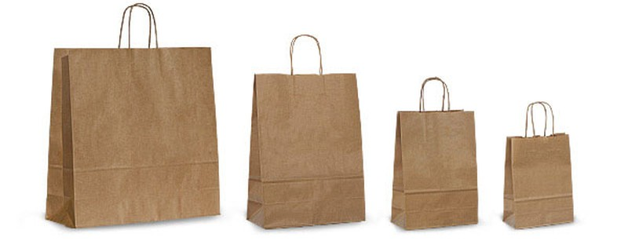
19 | Пакет бумажный с кручеными ручками 220*120*250 крафт 70 | 250 | 250
20 | Пакет бумажный с плоскими ручками 240*140*280 крафт 70 КРУЧ.РУЧК. | 300 | 300
21 | Пакет бумажный с кручеными ручками 260*150*350 крафт 70 белый | 200 | 200
22 | Пакет бумажный с кручеными ручками 320*200*370 крафт 70 плоск.ручк. | 200 | 200
23 | Пакет бумажный с кручеными ручками 350*150*450 крафт 70 | 150 | 150
24 | Пакет бумажный с вырубными ручками 280*140*380 белый | 200 | 50

